Sheet1
工件条码 | 日期 | 时间 | 模式 | 累计数量 | 不合格率 | 报警状态 | 焊接时间 | 焊接能量 | 焊接距离 | 焊接功率 | 功率峰值 | 焊接频率 | 项目号 | 夹具编号 | 参数储位编号 | 延迟时间 | 固化时间 | 产品对应参数 | 设备编号 | 生产机种 | 下模具编号 | 上模具编号 | 输入下模具编号 | 输入上模具编号
08RG71002536020A15TXX05130AG14011B027 | 29.05.21 | 08.25.01 | TM | 59546 | 1245 | OK | 0.32 | 100.39 | 85.93 | 798 | 816 | 20 | 2 | 0 | 1 | 0.6 | 0.8 | 1 | CP-ME-USW 20-10 | P15G(NEW) | P15G-US/EU/KR/BR-D02 | P15G-US-U03 | P15G-US/EU/KR/BR-D02 | P15G-US-U03
08RG71002536020A15TXX0512BAG14011B027 | 29.05.21 | 08.25.30 | TM | 59547 | 1245 | OK | 0.32 | 98.12 | 85.95 | 803 | 858 | 20.01 | 2 | 0 | 1 | 0.6 | 0.8 | 1 | CP-ME-USW 20-10 | P15G(NEW) | P15G-US/EU/KR/BR-D02 | P15G-US-U03 | P15G-US/EU/KR/BR-D02 | P15G-US-U03
08RG71002536020A15TXX05128AG14011B027 | 29.05.21 | 08.26.25 | TM | 59548 | 1245 | OK | 0.32 | 105.64 | 85.92 | 837 | 837 | 20 | 2 | 0 | 1 | 0.6 | 0.8 | 1 | CP-ME-USW 20-10 | P15G(NEW) | P15G-US/EU/KR/BR-D02 | P15G-US-U03 | P15G-US/EU/KR/BR-D02 | P15G-US-U03
08RG71002536020A15TXX0511BAG14011B027 | 29.05.21 | 08.26.58 | TM | 59549 | 1245 | OK | 0.32 | 99.33 | 85.92 | 872 | 879 | 20 | 2 | 0 | 1 | 0.6 | 0.8 | 1 | CP-ME-USW 20-10 | P15G(NEW) | P15G-US/EU/KR/BR-D02 | P15G-US-U03 | P15G-US/EU/KR/BR-D02 | P15G-US-U03
08RG71002536020A15TXX05113AG14011B027 | 29.05.21 | 08.27.26 | TM | 59550 | 1245 | OK | 0.32 | 99.37 | 85.93 | 862 | 862 | 20 | 2 | 0 | 1 | 0.6 | 0.8 | 1 | CP-ME-USW 20-10 | P15G(NEW) | P15G-US/EU/KR/BR-D02 | P15G-US-U03 | P15G-US/EU/KR/BR-D02 | P15G-US-U03
08RG71002536020A15TXX0510AAG14011B027 | 29.05.21 | 08.27.52 | TM | 59551 | 1245 | OK | 0.32 | 105.46 | 85.87 | 854 | 854 | 20 | 2 | 0 | 1 | 0.6 | 0.8 | 1 | CP-ME-USW 20-10 | P15G(NEW) | P15G-US/EU/KR/BR-D02 | P15G-US-U03 | P15G-US/EU/KR/BR-D02 | P15G-US-U03
08RG71002536020A15TXX0510BAG14011B027 | 29.05.21 | 08.28.19 | TM | 59552 | 1245 | OK | 0.32 | 94.14 | 85.91 | 837 | 837 | 20 | 2 | 0 | 1 | 0.6 | 0.8 | 1 | CP-ME-USW 20-10 | P15G(NEW) | P15G-US/EU/KR/BR-D02 | P15G-US-U03 | P15G-US/EU/KR/BR-D02 | P15G-US-U03
08RG71002536020A15TXX0511CAG14011B027 | 29.05.21 | 08.28.49 | TM | 59553 | 1245 | OK | 0.32 | 88.39 | 85.95 | 781 | 790 | 20 | 2 | 0 | 1 | 0.6 | 0.8 | 1 | CP-ME-USW 20-10 | P15G(NEW) | P15G-US/EU/KR/BR-D02 | P15G-US-U03 | P15G-US/EU/KR/BR-D02 | P15G-US-U03
08RG71002536020A15TXX05103AG14011B027 | 29.05.21 | 08.29.16 | TM | 59554 | 1245 | OK | 0.32 | 97.23 | 85.88 | 767 | 767 | 20.01 | 2 | 0 | 1 | 0.6 | 0.8 | 1 | CP-ME-USW 20-10 | P15G(NEW) | P15G-US/EU/KR/BR-D02 | P15G-US-U03 | P15G-US/EU/KR/BR-D02 | P15G-US-U03
08RG71002536020A15TXX050F9AG14011B027 | 29.05.21 | 08.29.46 | TM | 59555 | 1245 | OK | 0.32 | 89.05 | 85.95 | 784 | 801 | 20 | 2 | 0 | 1 | 0.6 | 0.8 | 1 | CP-ME-USW 20-10 | P15G(NEW) | P15G-US/EU/KR/BR-D02 | P15G-US-U03 | P15G-US/EU/KR/BR-D02 | P15G-US-U03
08RG71002536020A15TXX050F5AG14011B027 | 29.05.21 | 08.30.11 | TM | 59556 | 1245 | OK | 0.32 | 97.84 | 85.92 | 828 | 840 | 20 | 2 | 0 | 1 | 0.6 | 0.8 | 1 | CP-ME-USW 20-10 | P15G(NEW) | P15G-US/EU/KR/BR-D02 | P15G-US-U03 | P15G-US/EU/KR/BR-D02 | P15G-US-U03

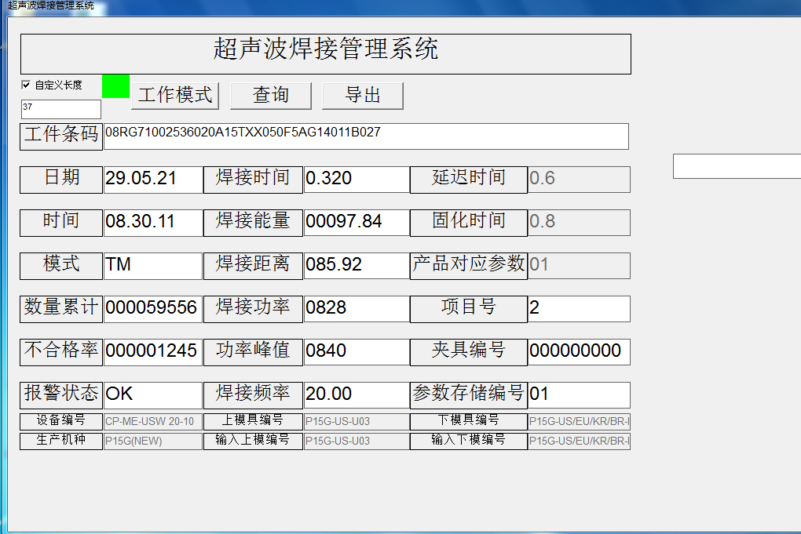
 |  |  |  |  |  |  |  |  |  |  |  |  |  |  | 工具条码
 |  |  |  |  |  |  |  |  |  |  |  |  |  |  | 日期
 |  |  |  |  |  |  |  |  |  |  |  |  |  |  | 时间
 |  |  |  |  |  |  |  |  |  |  |  |  |  |  | 模式
 |  |  |  |  |  |  |  |  |  |  |  |  |  |  | 累计数量
 |  |  |  |  |  |  |  |  |  |  |  |  |  |  | 不合格率
 |  |  |  |  |  |  |  |  |  |  |  |  |  |  | 报警状态
 |  |  |  |  |  |  |  |  |  |  |  |  |  |  | 焊接时间
 |  |  |  |  |  |  |  |  |  |  |  |  |  |  | 焊接能量
 |  |  |  |  |  |  |  |  |  |  |  |  |  |  | 焊接距离
 |  |  |  |  |  |  |  |  |  |  |  |  |  |  | 焊接功率
 |  |  |  |  |  |  |  |  |  |  |  |  |  |  | 功率峰值
 |  |  |  |  |  |  |  |  |  |  |  |  |  |  | 焊接频率
 |  |  |  |  |  |  |  |  |  |  |  |  |  |  | 项目号
 |  |  |  |  |  |  |  |  |  |  |  |  |  |  | 夹具编号
 |  |  |  |  |  |  |  |  |  |  |  |  |  |  | 参数储位编号
 |  |  |  |  |  |  |  |  |  |  |  |  |  |  | 延迟时间
 |  |  |  |  |  |  |  |  |  |  |  |  |  |  | 固化时间
 |  |  |  |  |  |  |  |  |  |  |  |  |  |  | 产品对应参数
 |  |  |  |  |  |  |  |  |  |  |  |  |  |  | 设备编号
 |  |  |  |  |  |  |  |  |  |  |  |  |  |  | 生产机种
 |  |  |  |  |  |  |  |  |  |  |  |  |  |  | 下模具编号
 |  |  |  |  |  |  |  |  |  |  |  |  |  |  | 上模具编号
 |  |  |  |  |  |  |  |  |  |  |  |  |  |  | 输入下模具编号
 |  |  |  |  |  |  |  |  |  |  |  |  |  |  | 输入上模具编号

